关系图
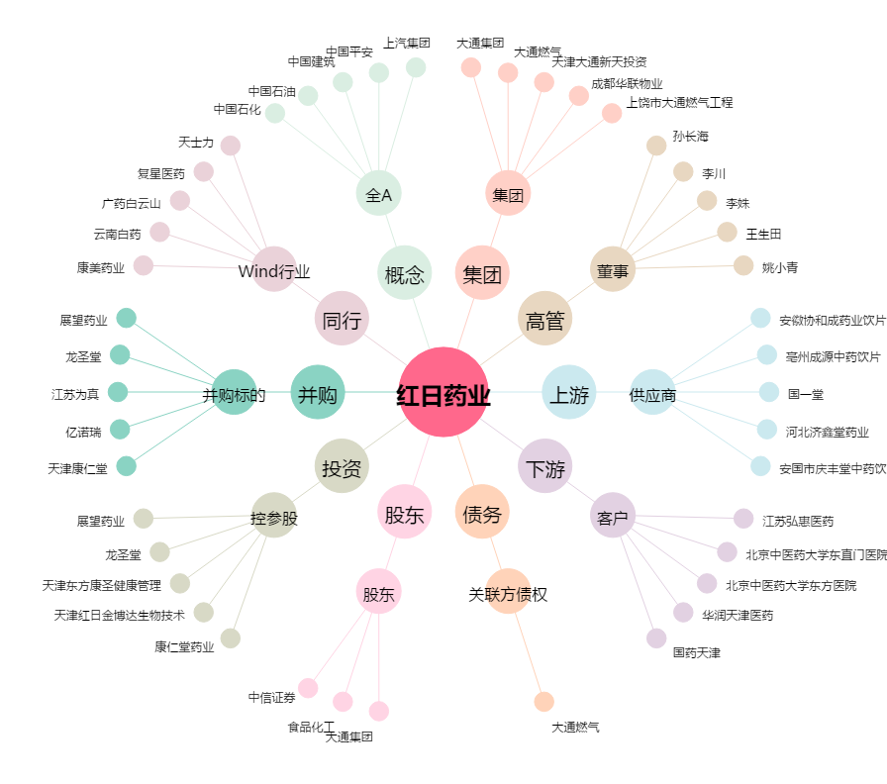
红日药业[300026.SZ] - 关系概览图

